画面イメージ
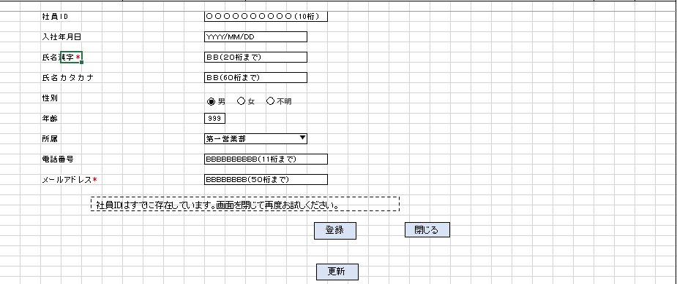
詳細設計書 | 論理名称 | K001 | システムID | KS | 改訂日 | 2023/0407
 | 物理名称 | 社員情報登録画面 | システム名称 | 勤怠管理システム | 改訂者 | チーム2 濱

画面イメージ

IO関連
詳細設計書 |  |  | 論理名称 |  | K001 |  |  | システムID | KS |  | 改訂日 | 2023/0407
 |  |  | 物理名称 |  | 社員情報登録画面 |  |  | システム名称 | 勤怠管理システム |  | 改訂者 | チーム2 濱

I/O関連図

社員情報一覧
ログイン
基本情報登録
 |  |  |  |  | ログインボタン |  |  |  |  | 追加ボタン

 |  |  |  |  |  |  |  |  |  | 登録ボタン
 |  |  |  |  |  |  |  |  |  | 更新ボタン
 |  |  |  |  |  |  |  |  |  | 閉じるボタン
 |  | DataBean

パラメータ一覧
No | 論理名称 |  |  | 物理名称 |  | I/O | 備考
1 | 社員ID |  |  | EMPLOYEE_ID |  | I
2 | 入社年月日 |  |  | JOIN_DATE |  | I
3 | 氏名漢字 |  |  | EMPLOYEE_NAME |  | I
4 | 氏名カタカナ |  |  | EMPLOYEE_NAMEKANA |  | I
5 | 性別 |  |  | EMPLOYEE_GENDERID |  | I
6 | 年齢 |  |  | EMPLOYEE_AGE |  | I
7 | 所属 |  |  | EMPLOYEE_DEPATMENTID |  | I
8 | 電話番号 |  |  | EMPLOYEE_PHONENUMBER |  | I
9 | メールアドレス |  |  | EMPLOYEE_MAIL |  | I
テーブル一覧
No | 論理名称 |  |  | 物理名称 |  | I/O | 備考
1 | T_EMPLOYEE |  |  | 社員情報 |  | I/O
2 | M_CODE |  |  | コードマスタ |  | O
3
4
5
6
7
8
9
ファイル一覧
No | 論理名称 |  |  | 物理名称 |  | I/O | 備考
1
2
3
4
5
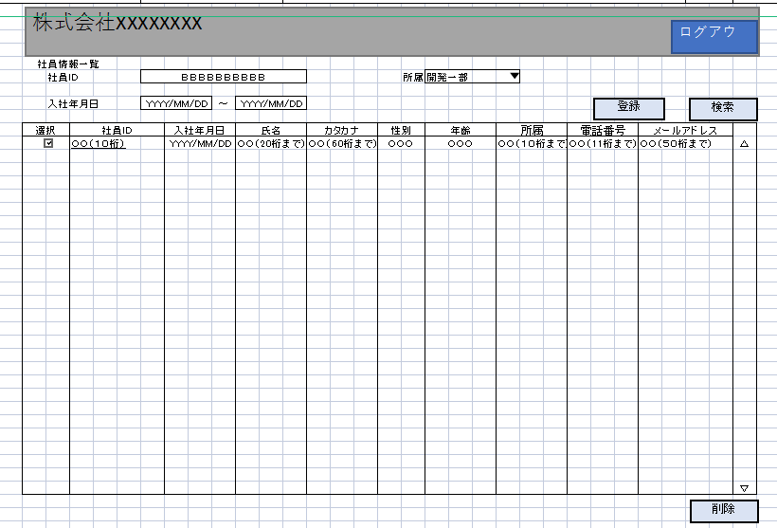
6
7
8
9

イベント処理
詳細設計書 |  |  |  |  |  |  |  | 画面ID |  |  | K001 |  | システムID | KS | 改訂日 | 2023/0407
 |  |  |  |  |  |  |  | 画面名称 |  |  | 勤怠実績一覧 |  | システム名称 | 勤怠管理システム | 改訂者 | チーム2 濱

1.初期表示処理

 | 1.1.画面制御

 |  | 1.1.1.活性化制御
 |  |  |  | なし
 |  |  |  | No | 項目名 |  |  |  |  | 活性化
 |  |  |  | 1 | 登録 |  |  |  |  | 活性
 |  |  |  | 2 | 更新 |  |  |  |  | 活性
 |  |  |  | 3 | 閉じる |  |  |  |  | 活性

 | 1.2.社員情報一覧取得

 |  |  | 抽出項目
 |  |  |  | 社員ID
 |  |  |  | 入社年月日
 |  |  |  | 氏名漢字
 |  |  |  | 氏名カナ
 |  |  |  | 性別
 |  |  |  | 年齢
 |  |  |  | 所属
 |  |  |  | 電話番号
 |  |  |  | メールアドレス

 |  |  | テーブル
 |  |  |  | 社員アカウント |  |  | T_EMPLOYEE

 |  |  | 抽出条件
 |  |  |  | 社員ID |  | = |  | 入力引数.社員ID |  |  |  | AND
 |  |  |  | 削除フラグ |  | = |  | '0'

 |  |  | 集約条件
 |  |  |  | なし

登録・更新ボタン押下時、エラーチェックを追加
 |  |  | ソート順
 |  |  |  | なし

 | 1.3.画面ヘッダー編集

 |  |  | No | 項目名 |  |  |  |  | 活性化
 |  |  | 1

 |  |  | 画面「閉じる」ボダン押下、社員情報一覧画面へ遷移する

2.登録ボタンクリック処理

 | 2.1「登録」ボタン押下後、社員情報登録画面のまま。

 |  | 登録テーブル
 |  |  | 社員アカウント |  |  | T_EMPLOYEE

 |  | 登録項目
 |  |  | 社員ID |  |  | ← |  |  | 画面の社員ID
 |  |  | 入社年月日 |  |  | ← |  |  | 画面入力の入社年月日
 |  |  | 氏名漢字 |  |  | ← |  |  | 画面入力の氏名漢字
 |  |  | 氏名カナ |  |  | ← |  |  | 画面入力の氏名カナ
 |  |  | 性別 |  |  | ← |  |  | 画面入力の性別
 |  |  | 年齢 |  |  | ← |  |  | 画面入力の年齢
 |  |  | 所属 |  |  | ← |  |  | 画面入力の所属
 |  |  | 電話番号 |  |  | ← |  |  | 画面入力の電話番号
 |  |  | メールアドレス |  |  | ← |  |  | 画面入力のメールアドレス

3.更新ボタンクリック処理

 | 3.1「更新」ボタン押下後、社員情報登録画面のまま。

 |  |  | 挿入、更新条件
 |  |  | <insert> INSERT INTO T_Employee (社員ID, 入社年月日, 氏名漢字,氏名カタカナ,性別ID,年齢, 所属ID,電話番号, メールアドレス, 作成日時,更新日時) VALUES (#{id}, #{joinDate}, #{name}, #{nameKana}, #{genderID}, #{age}, #{departmemtID}, #{phoneNumber}, #{mail}, CURRENT_TIMESTAMP, CURRENT_TIMESTAMP) </insert> <update> UPDATE T_Employee SET 社員ID = #{id}, 入社年月日 = #{joinDate}, 氏名漢字= #{name}, 氏名カタカナ= #{nameKana},性別ID= #{genderID},年齢= #{age},所属ID= #{departmemtID},電話番号= #{phoneNumber},メールアドレス= #{mail},更新日時 = CURRENT_TIMESTAMP WHERE 社員ID = #{id} </update>

4.閉じるボタンクリック処理

 | 4.1「閉じる」ボタン押下、社員情報一覧画面へ遷移する。

